IMPORTAÇÃO - Produtos
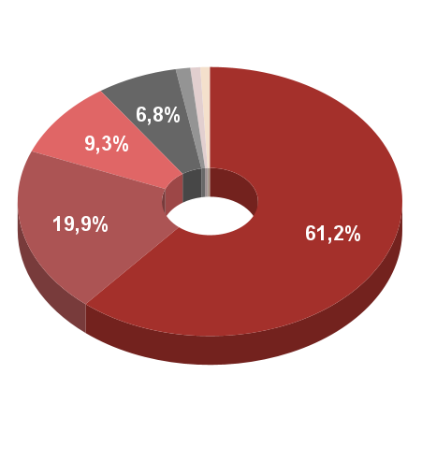
Descrição (SH2) | Valor (US$) | Descrição (SH2) | Valor (US$) | %
Produtos químicos inorgânicos; compostos inorgânicos ou orgânicos de metais preciosos, de elementos radioativos, de metais das terras raras ou de isótopos | $ 1,776,596.00 | Produtos químicos inorgânicos; compostos inorgânicos ou orgânicos de metais preciosos, de elementos radioativos, de metais das terras raras ou de isótopos | $ 1,776,596.00 | 61.2%
Minerios, escórias e cinzas | $ 577,777.00 | Minerios, escórias e cinzas | $ 577,777.00 | 19.9%
Outros metais comuns; ceramais (cermets); obras dessas matérias | $ 269,235.00 | Outros metais comuns; ceramais (cermets); obras dessas matérias | $ 269,235.00 | 9.3%
Máquinas, aparelhos e materiais elétricos, e suas partes; aparelhos de gravação ou de reprodução de som, aparelhos de gravação ou de reprodução de imagens e de som em televisão, e suas partes e acessórios | $ 196,524.00 | Máquinas, aparelhos e materiais elétricos, e suas partes; aparelhos de gravação ou de reprodução de som, aparelhos de gravação ou de reprodução de imagens e de som em televisão, e suas partes e acessórios | $ 196,524.00 | 6.8%
Alumínio e suas obras | $ 35,400.00 | Alumínio e suas obras | $ 35,400.00 | 1.2%
Combustíveis minerais, óleos minerais e produtos da sua destilação; matérias betuminosas; ceras minerais | $ 24,259.00 | Outros | $ 47,634.00 | 1.6%
Reatores nucleares, caldeiras, máquinas, aparelhos e instrumentos mecânicos, e suas partes | $ 10,694.00
Ferramentas, artefatos de cutelaria e talheres, e suas partes, de metais comuns | $ 4,250.00 |  | $ 2,903,166.00 | 100.0%
Produtos diversos das indústrias químicas | $ 3,834.00
Instrumentos e aparelhos de óptica, de fotografia, de cinematografia, de medida, de controle ou de precisão; instrumentos e aparelhos médico-cirúrgicos; suas partes e acessórios | $ 3,628.00
Plásticos e suas obras | $ 494.00
Obras diversas de metais comuns | $ 426.00
Obras diversas | $ 49.00

 | $ 2,903,166.00

